file thực, ảo, init file system
3. File Thực, file ảo trong linux
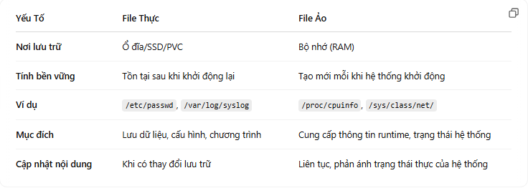

4. Quá trình khởi tạo file system

 | 1. Nạp BIOS/UEFI và Bootloader: Xác định thiết bị và nạp kernel cùng initramfs.
 | 2. Khởi tạo initramfs: Tạo môi trường tạm thời để chuẩn bị mount root file system thật sự.
 | 3. Mount root file system: Xác định và mount ổ đĩa chứa hệ thống, sau đó switch-root.
 | 4. Mount các file system ảo và các phân vùng khác: Đảm bảo các thành phần như /proc, /sys, /dev đã sẵn sàng để hệ thống vận hành.
 | 5. Khởi động init: Chuyển quyền điều khiển từ kernel sang hệ thống init để quản lý quá trình khởi động các dịch vụ và tạo môi trường làm việc đầy đủ cho hệ thống.

Các hàm syscall với file
5. Các hàm system call thao tác với file trong linux.
 | 1. open()
 | Mục Đích:
 | Mở file (hoặc tạo file mới) và trả về một số nguyên gọi là file descriptor (fd), đại diện cho file đó trong quá trình thực thi chương trình.
 | Cú Pháp:

 | pathname: Đường dẫn trực tiếp đến file cần mở.
 | flags: Các cờ mở file, ví dụ:
 | O_RDONLY : Mở file chỉ để đọc.
 | O_WRONLY : Mở file chỉ để ghi.
 | O_RDWR : Mở file để đọc và ghi.
 | Các cờ bổ sung: O_CREAT (tạo file nếu chưa có), O_TRUNC (cắt rút file khi mở ở chế độ ghi), O_APPEND (ghi thêm vào cuối file).
 | mode: Chỉ định quyền truy cập (permissions) cho file nếu nó được tạo mới (chỉ được dùng khi có O_CREAT).
 | Ví Dụ:
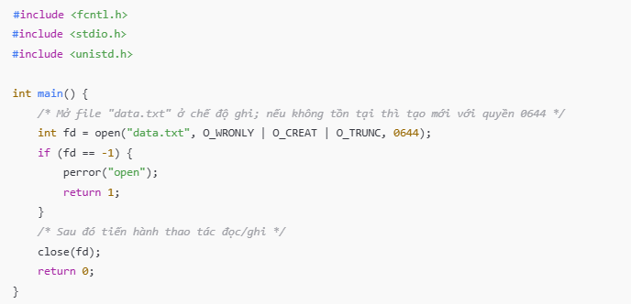

 | 2. read()
 | Mục Đích:
 | Đọc dữ liệu từ file descriptor vào một buffer trong bộ nhớ.
 | Cú Pháp:

 | fd: File descriptor của file cần đọc (được trả về từ open()).
 | buf: Con trỏ đến vùng nhớ nơi lưu dữ liệu đọc được.
 | count: Số byte tối đa cần đọc.
 | Trả về:
 | Số lượng byte đã đọc thành công.
 | Trả về 0 nếu đã đến cuối file (EOF).
 | Trả về -1 nếu có lỗi (với errno được thiết lập tương ứng).
 | Ví Dụ:
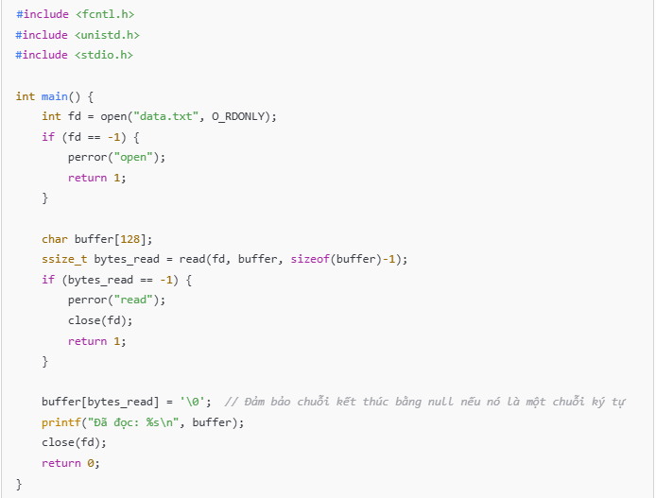

 | 3. write()
 | Mục Đích:
 | Ghi dữ liệu từ bộ nhớ vào file thông qua file descriptor.
 | Cú Pháp:

 | fd: File descriptor của file mở.
 | buf: Con trỏ đến vùng nhớ chứa dữ liệu cần ghi.
 | count: Số byte cần ghi.
 | Trả về:
 | Số lượng byte được ghi thành công.
 | Trả về -1 nếu có lỗi.
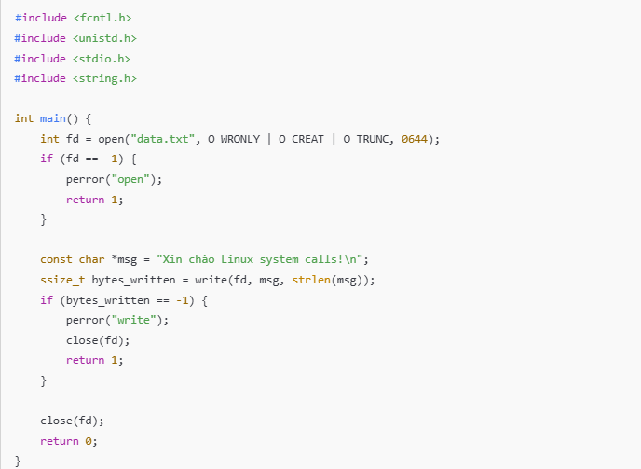
 | Ví Dụ:

 | 4. lseek()
 | Mục Đích:
 | Thay đổi vị trí con trỏ file (offset) trong file được mở với file descriptor.
 | Hữu ích cho việc di chuyển ngẫu nhiên trong file để đọc/ghi vị trí cụ thể.
 | Cú Pháp:

 | fd: File descriptor của file.
 | offset: Độ lệch (số byte) so với vị trí được chỉ định bởi whence.
 | whence: Tham số định hướng vị trí:
 | SEEK_SET: Tính từ đầu file.
 | SEEK_CUR: Tính từ vị trí hiện tại.
 | SEEK_END: Tính từ cuối file.
 | Trả về:
 | Vị trí offset mới nếu thành công.
 | Trả về -1 nếu có lỗi.
 | Ví Dụ:
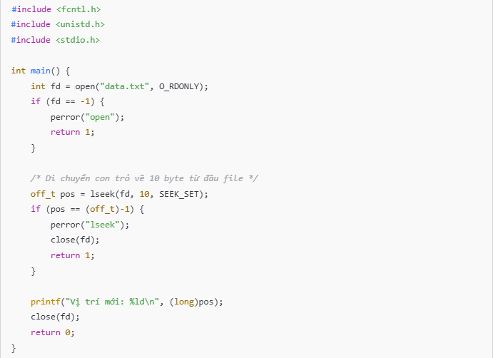

 | 5. close()
 | Mục Đích:
 | Đóng file descriptor để giải phóng nguồn tài nguyên và đảm bảo dữ liệu được flush (ghi ra ổ đĩa nếu có bộ nhớ đệm).
 | Cú Pháp:

 | fd: File descriptor cần đóng.
 | Trả về:
 | 0 nếu thành công.
 | -1 nếu có lỗi (với errno được thiết lập).

Các hàm thao tác với string
5. Các hàm thao tác với chuỗi trong file.
 | Hàm thao tác với file thư viện C |  |  | Hàm thao tác với file System call
 | ✅ 1. Đọc văn bản từ file (text reading) |  |  | 1. read()

 | 🔸 fgets(char *str, int n, FILE *fp) |  |  | ✅ Cú pháp: |  | ssize_t read(int fd, void *buf, size_t count);
 |  | Đọc tối đa n - 1 ký tự từ fp và lưu vào str, dừng khi gặp: |  | ✅ Tham số:
 |  | newline (\n) |  |  | fd: file descriptor trả về từ open().
 |  | EOF |  |  | buf: con trỏ tới bộ đệm nơi dữ liệu sẽ được lưu.
 |  | hoặc đủ n - 1 ký tự |  |  | count: số byte tối đa muốn đọc.
 |  | Tự thêm \0 kết thúc chuỗi |  | ✅ Trả về:
 |  | An toàn hơn gets() |  |  | 0: số byte thực tế đã đọc được.
 |  |  | char line[100]; |  | = 0: gặp EOF (end-of-file).
 |  |  | while (fgets(line, sizeof(line), fp)) { |  | = -1: lỗi (xem errno để biết nguyên nhân).
 |  |  | printf("%s", line); | ✅ Ví dụ:
 |  |  | } |  | char buffer[128];
 |  | ✅ Dùng khi bạn muốn đọc từng dòng, có thể xử lý từng dòng văn bản. |  |  | int fd = open("file.txt", O_RDONLY);
 |  |  |  |  | if (fd == -1) {
 | 🔸 fgetc(FILE *fp) |  |  |  | perror("open");
 |  | Đọc 1 ký tự từ fp → trả về int (chứa ký tự hoặc EOF) |  |  | return 1;
 |  | Nên dùng kiểu int để phân biệt EOF với ký tự thật |  |  | }
 |  |  | int ch;
 |  |  | while ((ch = fgetc(fp)) != EOF) { |  | ssize_t bytes = read(fd, buffer, sizeof(buffer)-1);
 |  |  | putchar(ch); |  | if (bytes > 0) {
 |  |  | } |  | buffer[bytes] = '\0'; // đảm bảo kết thúc chuỗi
 |  | ✅ Dùng khi cần đọc từng ký tự, ví dụ đếm ký tự, phân tích cú pháp, v.v. |  |  | printf("Data: %s\n", buffer);
 |  |  |  |  | } else if (bytes == 0) {
 | 🔸 fscanf(FILE *fp, const char *format, ...) |  |  |  | printf("EOF reached\n");
 |  | Đọc dữ liệu có định dạng (int, char, float,...) từ file giống scanf() |  |  | } else {
 |  |  | int a; |  | perror("read");
 |  |  | char str[50]; |  | }
 |  |  | fscanf(fp, "%d %s", &a, str);
 |  |  |  |  | close(fd);
 |  | ⚠️ Dễ bị lỗi nếu file không đúng định dạng → nên kiểm tra giá trị trả về |  | 🔨 2. write()
 | 🔸 fread(void *ptr, size_t size, size_t nmemb, FILE *fp)
 |  | Đọc dữ liệu nhị phân (binary) nhưng vẫn dùng được với text (thủ công) |  | ✅ Cú pháp: |  | ssize_t write(int fd, const void *buf, size_t count);
 |  | Đọc nmemb phần tử, mỗi phần tử có kích thước size vào ptr |  | ✅ Tham số:
 |  |  | char buffer[100]; |  | fd: file descriptor.
 |  |  | fread(buffer, 1, 100, fp); // không tự thêm \0 như fgets! |  | buf: con trỏ tới dữ liệu cần ghi.
 |  |  |  |  | count: số byte cần ghi.
 |  | ✅ Phù hợp khi đọc toàn bộ file, hoặc dữ liệu không phải dòng. |  | ✅ Trả về:
 |  |  |  |  | 0: số byte đã ghi thành công.
 | ✅ 3. Ghi văn bản vào file (text writing) |  |  |  | = -1: lỗi (xem errno).
 |  |  |  | 📝 Lưu ý: write() không đảm bảo ghi hết toàn bộ count byte trong một lần! Có thể cần gọi nhiều lần để ghi đủ nếu dùng với socket hoặc pipe.
 | 🔸 fprintf(FILE *fp, const char *format, ...) |  |  | ✅ Ví dụ:
 |  | Ghi văn bản có định dạng vào file, giống printf() |  |  | char msg[] = "Hello Linux!\n";
 |  | Dễ kiểm soát nội dung xuất ra |  |  | int fd = open("log.txt", O_WRONLY | O_CREAT | O_TRUNC, 0644);
 |  |  | fprintf(fp, "Tên: %s | Tuổi: %d\n", name, age); |  | if (fd == -1) {
 | 🔸 fputs(const char *str, FILE *fp) |  |  |  | perror("open");
 |  | Ghi chuỗi vào file, không tự thêm \n |  |  | return 1;
 |  | Dùng khi không cần định dạng |  |  | }
 |  |  | fputs("Dòng văn bản", fp);
 | 🔸 fputc(int ch, FILE *fp) |  |  |  | ssize_t bytes = write(fd, msg, strlen(msg));
 |  | Ghi 1 ký tự vào file |  |  | if (bytes == -1) {
 |  |  | fputc('A', fp); |  | perror("write");
 | 🔸 fwrite(const void *ptr, size_t size, size_t nmemb, FILE *fp) |  |  |  | }
 |  | Ghi dữ liệu nhị phân
 |  | Ghi nmemb phần tử, mỗi phần tử có kích thước size |  |  | close(fd);
 |  |  | char *msg = "hello\n";
 |  |  | fwrite(msg, 1, strlen(msg), fp);
 |  | ⚠️ Không thêm \0 tự động, phải tự quản lý.

* Nói về hàm perror và biến toàn cục errno:
 | 1. errno:
 | errno là một biến toàn cục trong thư viện C của hệ thống Unix/Linux, chứa mã lỗi của các cuộc gọi hệ thống hoặc các hàm thư viện C.
 | Khi một hàm gặp lỗi (thường là một cuộc gọi hệ thống như open(), read(), write(), v.v.), nó sẽ không trả về giá trị cụ thể để chỉ ra lỗi. Thay vào đó, hệ thống sẽ thiết lập giá trị cho errno để chỉ ra loại lỗi đã xảy ra.
 | Sau khi một hàm gặp lỗi, bạn có thể kiểm tra giá trị của errno để biết chính xác lỗi là gì.
 | Các mã lỗi trong errno là các hằng số được định nghĩa trong header file <errno.h>, ví dụ như EIO (Input/Output error), ENOMEM (Out of memory), EBADF (Bad file descriptor), v.v.
 | 2. perror:
 | perror là một hàm thư viện C được sử dụng để in thông báo lỗi liên quan đến errno ra màn hình. Hàm này sẽ kết hợp một chuỗi mô tả tùy chọn với thông điệp lỗi tương ứng với giá trị của errno và in chúng ra stderr.
 | perror thường được sử dụng sau khi một cuộc gọi hệ thống trả về lỗi để người lập trình biết được lý do lỗi.
 | Cú pháp: |  | void perror(const char *s);
 | s là chuỗi mô tả bạn muốn thêm vào thông báo lỗi (thường là tên của hàm hoặc tên của một hoạt động mà bạn đang thực hiện).
 | Hàm này sẽ in ra thông báo lỗi, bao gồm cả chuỗi s (nếu có) và thông báo lỗi được dịch từ mã errno.
 | Ví dụ:
 | Giả sử bạn đang cố mở một file và hàm open() gặp lỗi, sau đó bạn muốn in thông báo lỗi chi tiết.
 |  | #include <stdio.h>
 |  | #include <fcntl.h> // Để sử dụng open()
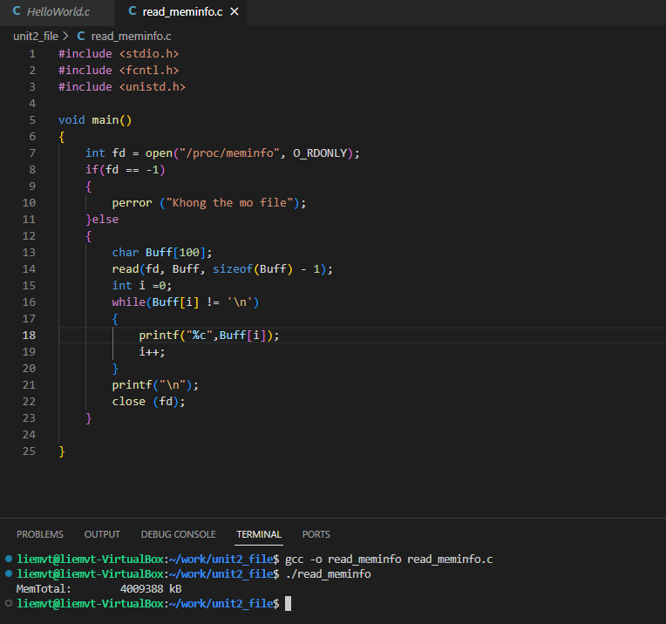
 |  | #include <unistd.h> // Để sử dụng close()
 |  | #include <errno.h> // Để sử dụng errno
 |  | #include <string.h> // Để sử dụng strerror()

 |  | int main() {
 |  | // Cố mở một file không tồn tại
 |  | int fd = open("nonexistent_file.txt", O_RDONLY);

 |  | // Kiểm tra xem open có gặp lỗi không
 |  | if (fd == -1) {
 |  | // Sử dụng perror để in thông báo lỗi
 |  | perror("Error opening file");
 |  | }

 |  | return 0;
 |  | }

 | Giải thích:
 | 1. open("nonexistent_file.txt", O_RDONLY):
 | Hàm open sẽ cố mở file "nonexistent_file.txt" với chế độ chỉ đọc (O_RDONLY).
 | Vì file không tồn tại, open sẽ trả về -1 và thiết lập giá trị cho biến toàn cục errno.
 | 2. perror("Error opening file"):
 | Sau khi phát hiện lỗi (fd == -1), chúng ta gọi perror.
 | perror sẽ in ra chuỗi "Error opening file" và thông báo lỗi tương ứng với giá trị của errno, ví dụ như:
 |  | Error opening file: No such file or directory
 | Thông báo này cho biết rằng lỗi là do file không tồn tại (lỗi ENOENT).
 | Các mã lỗi phổ biến trong errno:
 | ENOENT (2): No such file or directory.
 | EACCES (13): Permission denied.
 | ENOMEM (12): Out of memory.
 | EIO (5): Input/output error.
 | EBADF (9): Bad file descriptor.

file table của process
6. File table của process
 | 📚 1. File Table là gì?

 | Mỗi tiến trình trong Linux có một File Descriptor Table, hay còn gọi là per-process file table. |  |  | 🔎 2. Vậy struct file chứa gì?
 | Khi một tiến trình mở một file, Linux tạo một file descriptor (FD) — một số nguyên nhỏ đại diện cho file đã mở.
 | Mỗi FD trỏ đến một entry trong System-Wide File Table (bảng file toàn hệ thống), lưu thông tin như: |  |  | struct file nằm ở system-wide file table, và các process khác nhau có thể cùng trỏ đến một struct file nếu share FD qua fork/dup/v.v.
 | offset (vị trí đọc/ghi hiện tại trong file) |  |  | struct file chứa:
 | mode (chỉ đọc, ghi, đọc-ghi…)
 | Trỏ đến một vnode/inode đại diện cho file thật trên ổ đĩa |  |  | Thành phần |  | Ý nghĩa
 |  |  |  | f_pos |  | Offset đọc/ghi hiện tại
 | -> Mỗi entry trong FDT không chứa đầy đủ thông tin của file, mà chỉ là một con trỏ (pointer) |  |  | f_flags |  | Cờ mở file (O_RDONLY, O_RDWR...)
 | trỏ đến system-wide open file table, nơi chứa thông tin chi tiết hơn về file đó. |  |  | f_inode / f_path |  | Con trỏ đến inode (tức metadata file)
 |  |  |  | f_op |  | Bảng các hàm thao tác file (read/write...)
 | Trong system-wide file table, mỗi struct file đại diện cho một instance mở của file, chứ không phải mỗi file trên hệ thống. Đây là điểm rất quan trọng. |  |  | private_data |  | Thường dùng bởi driver (ví dụ trong thiết bị ký tự)
 | 🔁 Phân biệt rõ: |  |  | f_count |  | Reference count
 |  | ❌ Không phải: |  | f_mode |  | Chế độ đọc/ghi
 |  | Mỗi file vật lý trên hệ thống có một struct file |  | f_cred |  | Thông tin quyền truy cập người dùng
 |  | ✅ Đúng là:
 |  | Mỗi file được mở bởi một process (hoặc nhiều) sẽ có một struct file
 |  | Nhiều struct file có thể cùng trỏ đến cùng một file vật lý
 | 🧠 2. Cấu trúc liên quan (3 tầng):
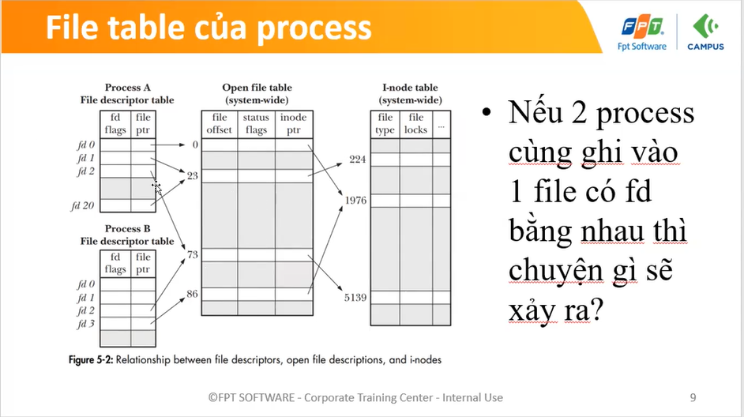

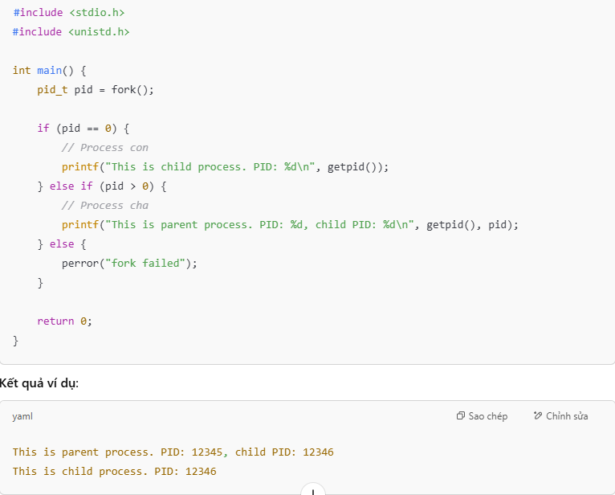
 | 🛠️ 3. Các ứng dụng quan trọng
 |  |  |  | 🧩 fork() là gì?
 |  | ✅ a. Chia sẻ FD khi fork:
 |  | Khi một process fork() tạo ra child process, file descriptor table được sao chép, nhưng cả cha và con chia sẻ chung entry trong system-wide file table. |  | fork() là một system call trong Linux, dùng để tạo ra một process mới bằng cách sao chép toàn bộ process hiện tại.
 |  | Điều này giúp chia sẻ file offset, đồng bộ truy cập file giữa 2 tiến trình. |  | Process gốc gọi fork()
 |  |  |  | Sau fork(), bạn có hai process: process cha và process con
 |  |  | pid_t pid = fork(); | Cả hai tiếp tục chạy song song, từ dòng ngay sau fork()
 |  |  | if (pid == 0) write(fd, "child", 5); | 🔍 Cú pháp
 |  |  | else write(fd, "parent", 6); | pid_t pid = fork();
 |  |  | // cùng ghi vào file tại vị trí liên tục
 |  |  |  | Giá trị trả về là chìa khóa:
 |  | ✅ b. Redirection (I/O Redirection):
 |  | Trong shell, lệnh như ls > out.txt hoạt động bằng cách dùng file table: |  | trả về của fork() | Ý nghĩa
 |  |  | stdout (FD 1) được đóng và thay bằng file out.txt | 0 | Đây là process con
 |  |  | Tiến trình không biết gì, nó vẫn printf, nhưng output được ghi vào out.txt | > 0 | Đây là process cha, pid của con
 |  |  | exec > out.txt # stdout giờ trỏ đến out.txt | < 0 | Gọi fork() thất bại
 |  |  | echo "hello" # được ghi vào file | 📌 Lưu ý
 |  |  |  | fork() chỉ sao chép, không “chia sẻ” mãi mãi — dữ liệu sẽ khác nếu con hoặc cha ghi vào
 |  | ✅ c. Duplication FD: dup, dup2, dup3 |  | Sau fork() nên dùng wait() ở process cha để tránh zombie process
 |  | Cho phép tạo nhiều FD cùng trỏ đến cùng 1 entry
 |  |  | Cực kỳ hữu ích khi redirect file descriptors: | Tránh conflig khi nhiều process cùng trỏ đến 1 entry trong system-wide file table:
 |  |  | int fd = open("log.txt", O_WRONLY); |  | 1. Không chia sẻ struct file
 |  |  | dup2(fd, STDOUT_FILENO); // stdout giờ trỏ vào log.txt |  | → Dùng dup() sau fork() sẽ vẫn chia sẻ. Nếu muốn riêng biệt thì mở lại file trong mỗi process.
 |  |  | printf("log something\n"); |  | 2. Dùng O_APPEND khi mở file
 |  | ✅ d. Epoll / Poll / Select: |  |  | → Kernel tự động cập nhật offset trong mỗi write, tránh ghi đè:
 |  | Các hàm theo dõi nhiều FD để xử lý I/O bất đồng bộ |  |  | int fd = open("log.txt", O_WRONLY | O_APPEND);
 |  | Tất cả hoạt động đều dựa trên file descriptor table của process |  |  | 3. Dùng flock() hoặc fcntl() để khóa file
 |  | ✅ e. UNIX Domain Sockets - truyền FD: |  |  | → Đảm bảo chỉ một tiến trình ghi tại một thời điểm
 |  | Cho phép gửi file descriptor giữa các process, cực kỳ tiện cho việc chia sẻ file/socket thiết bị.

Cache của file
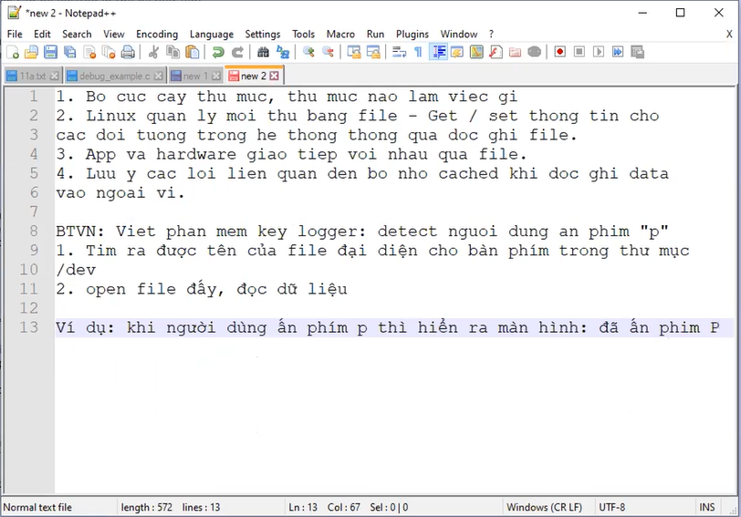
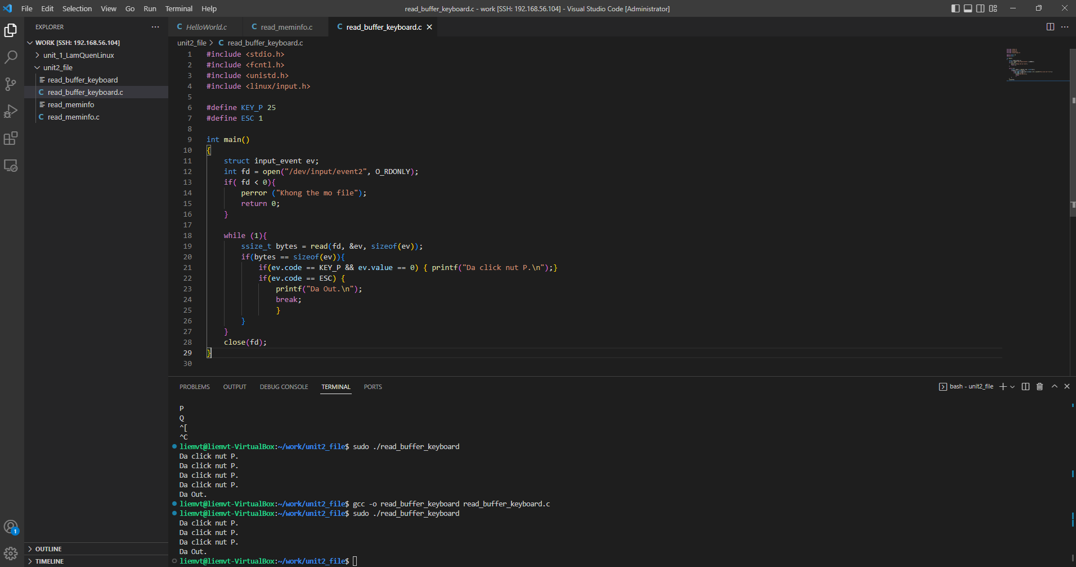
7. Cache của file.
 | 📌 1. Sector là gì?
 | Sector là đơn vị lưu trữ nhỏ nhất của ổ đĩa (HDD, SSD).
 | Mỗi sector thường có 512 bytes hoặc 4096 bytes (4K) (gọi là logical sector size).
 | Ổ đĩa đọc/ghi theo sector chứ không phải byte lẻ.
 | 👉 Ví dụ: Khi bạn đọc 100 bytes, ổ đĩa sẽ phải đọc toàn bộ sector chứa phần dữ liệu đó (ít nhất 512 bytes hoặc 4K).
 | 📌 2. Cách hoạt động của sector trong I/O
 | Khi bạn read() hoặc write() từ một file:
 | OS sẽ copy dữ liệu từ/đến page cache (không đi trực tiếp đến disk).
 | Nếu cần, kernel sẽ chuyển I/O đến driver và disk → disk xử lý theo đơn vị sector.
 | 📦 Ổ đĩa SSD cũng có sector, nhưng gọi là flash page, vẫn là đơn vị tối thiểu để truy cập dữ liệu.
 |  | Ví dụ:
 |  |  | 📌 Bối cảnh: CPU đọc 1 byte từ một địa chỉ trong bộ nhớ
 |  |  | Bước 1: CPU gửi yêu cầu đọc từ địa chỉ 0x1000.
 |  |  | char x = *(char*)0x1000;
 |  |  | 📌 Các bước truy cập bộ nhớ với cache
 |  |  | 🧠 1. CPU kiểm tra L1 cache
 |  |  | CPU kiểm tra xem địa chỉ 0x1000 có nằm trong L1 cache không.
 |  |  | Cache hoạt động theo cache line (thường là 64 bytes), nên địa chỉ 0x1000 nằm trong một cache line chứa 64 bytes.
 |  |  | Nếu có → cache hit → lấy byte tại offset bên trong cache line.
 |  |  | Nếu không → cache miss → sang bước 2.
 |  |  | 🔄 2. Kiểm tra L2, L3 cache
 |  |  | Nếu không thấy ở L1 → tiếp tục kiểm tra L2, rồi L3.
 |  |  | Nếu tìm thấy ở L2 hoặc L3 → cache hit, rồi nạp lên L1 để truy cập nhanh hơn lần sau.
 |  |  | 💾 3. Nếu tất cả đều miss → truy cập RAM
 |  |  | CPU yêu cầu Memory Controller lấy 64 bytes (1 cache line) từ địa chỉ 0x1000.
 |  |  | RAM mất thời gian (~100 ns trở lên), trả lại block 64 bytes.
 |  |  | Block này được lưu vào L1 cache, và byte cần được trả về cho CPU.
 |  |  | 🎯 Cuối cùng:
 |  |  | CPU nhận về 1 byte tại 0x1000, nhưng thực tế nó đã nạp nguyên cache line 64 bytes, để chuẩn bị sẵn dữ liệu cho các truy cập kế tiếp gần đó.
 | 🧠 Cụ thể cached data là gì?
 | Hệ điều hành sử dụng một vùng RAM gọi là page cache để lưu lại các khối dữ liệu (pages) của các file đã được đọc từ ổ đĩa.
 | ✅ Khi bạn đọc một file:
 | Kernel kiểm tra xem dữ liệu đã có trong page cache chưa.
 | Nếu có → gọi là cache hit → dữ liệu được trả về từ RAM → nhanh.
 | Nếu chưa → cache miss → hệ thống phải đọc từ disk rồi đưa vào RAM.
 | ✅ Khi bạn ghi vào một file:
 | Dữ liệu không được ghi ngay ra ổ cứng.
 | Nó sẽ được ghi vào cache (page cache) → sau đó hệ thống sẽ đồng bộ hóa ra disk bằng:
 | tự động (qua sync, fsync, flush)
 | hoặc theo thời gian hệ thống định kỳ.

 | 📌 3. O_DIRECT flag trong open()
 |  | int fd = open("file.bin", O_RDONLY | O_DIRECT);
 |  | ✅ Ý nghĩa:
 |  | Yêu cầu bỏ qua page cache, truy cập trực tiếp tới thiết bị.
 |  | Dữ liệu đọc/ghi sẽ không được lưu vào RAM cache.
 |  | Dùng để tăng độ chính xác và hiệu năng I/O trong các ứng dụng như:
 |  | Database
 |  | Logging tốc độ cao
 |  | Benchmark ổ đĩa
 |  | Các driver, firmware hoặc firmware upgrade tool
 |  | ⚠️ Điều kiện đặc biệt khi dùng O_DIRECT:
 |  | 1. Buffer phải được aligned với sector/page size (thường là 512B hoặc 4KB).
 |  | 2. Size đọc/ghi cũng phải là bội số của sector size.
 |  | 3. Bạn không thể dùng read()/write() với địa chỉ malloc thông thường → cần posix_memalign().
 |  |  |  | ✅ Ví dụ:
 |  |  |  | #include <fcntl.h>
 |  |  |  | #include <unistd.h>
 |  |  |  | #include <stdlib.h>
 |  |  |  | #include <stdio.h>
 |  |  |  | int main() {
 |  |  |  | int fd = open("rawdata.bin", O_RDONLY | O_DIRECT);
 |  |  |  | if (fd < 0) {
 |  |  |  | perror("open");
 |  |  |  | return 1;
 |  |  |  | }
 |  |  |  | // Allocate 4K aligned buffer
 |  |  |  | void *buf;
 |  |  |  | if (posix_memalign(&buf, 4096, 4096) != 0) {
 |  |  |  | perror("memalign");
 |  |  |  | return 1;
 |  |  |  | }
 |  |  |  | ssize_t bytes = read(fd, buf, 4096);
 |  |  |  | if (bytes < 0) {
 |  |  |  | perror("read");
 |  |  |  | } else {
 |  |  |  | printf("Read %zd bytes\n", bytes);
 |  |  |  | }
 |  |  |  | close(fd);
 |  |  |  | free(buf);
 |  |  |  | return 0;
 |  |  |  | }
 |  | 📌 4. So sánh có/không có O_DIRECT

 | Mục đích |  | Bình thường (có cache) |  | O_DIRECT (bỏ cache)
 | Tốc độ |  | Nhanh khi đọc lại |  | Chậm hơn nếu đọc nhiều lần
 | Phù hợp cho |  | Ứng dụng phổ thông |  | DB, Benchmark, driver
 | Sử dụng RAM |  | Có |  | Không
 | Độ trễ |  | Ẩn (vì RAM giúp cache) |  | Thật, phản ánh disk

